Sheet1
Scene No. | 2
Quest Title | 初试身手
Quest Log | 完成任务
Map No. | 22
 | 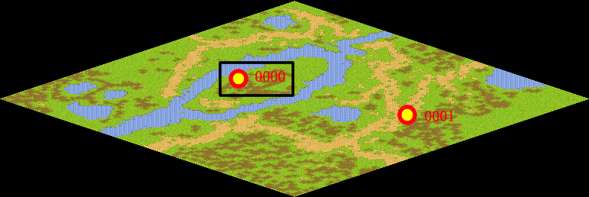
NPC No. | 0
Condition
Dialog | 你已经渐渐熟悉了这里的战斗方式，记住噢，要想在战斗中取胜，一定要好好锻炼你的宠物伙伴噢！
Select | 1：完成，2：取消
Result | 1 :关闭对话框 消除Qlog-0203-001 , 2 : 关闭对话框

NPC No. | 0
Condition
Dialog | 嗯，我等你的捷报噢！加油！
Select | 1：确定
Result | 1：关闭对话框

ScriptFile | Qlog-0203-002.scr
 | Q0000-0203-002.scr

